Estadísticas
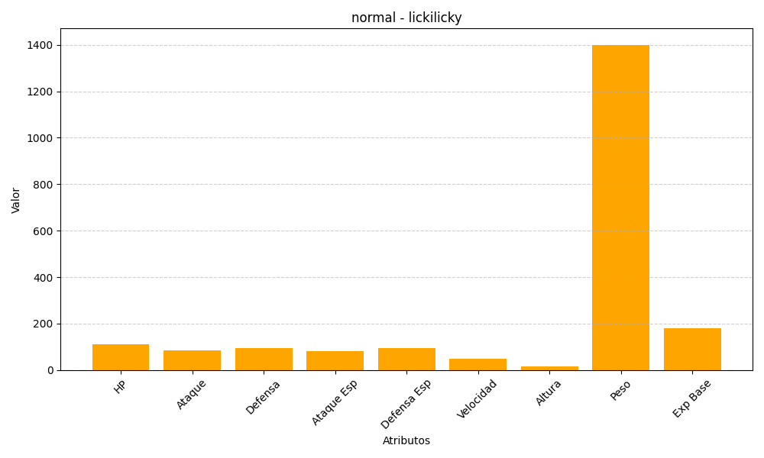
ID | Nombre | Tipo | HP | Ataque | Defensa | Ataque Especial | Defensa Especial | Velocidad | Altura | Peso | Experiencia Base
463 | lickilicky | normal | 110 | 85 | 95 | 80 | 95 | 50 | 17 | 1400 | 180

